Sheet1
任务触发
 | 触发条件
 |  | 需要触发id
 |  | 第一个id必定第一次游戏进入触发剧情
 |  | 根据表内文字，一句结束接取下一个任务，或者下一句对话
 |  | 例如：接取任务后读取accept_dialog字段，读取的方法是任务剧情文字&任务剧情文字

 |  | 配置方法：剧情表id&剧情表id |  | 任务气泡形式参考
 |  | 此处队列排序，按照顺序一个个显示句子
 |  | 参考：201&202
 |  | 进行“&”拆分
 |  | 201去J_剧情表里读对应id然后读text_time字段
 |  | text_time字段为剧情文字#显示时间
 |  | 文字根据文字顺序依次显示在气泡里，时长以秒计

任务接取
 | 主线对话结束后自动接取第一个任务，之后任务依次触发（根据任务流程会自动接取下一个任务，无需额外处理）

 | NPC对话 | 参考201效果触发

 | text_time字段配置参考
 |  | 参考：想成为农场主#2
 |  | 进行“#”拆分
 |  | #前为文字、#后为气泡内文字持续时间
 |  | 持续时间结束后进入下一段文字
 |  | 显示方式参考201 | 对话气泡显示
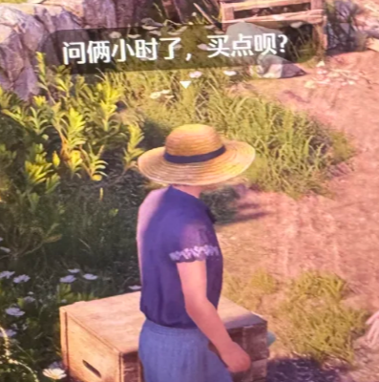
任务进行中
 | NPC对话
 |  | 任务进行过程中，需要读取progress_hint字段，显示任务进行中的对话
 |  | 显示方式参考201
 |  | 玩家走入NPC的3x3范围内可见NPC头顶的任务气泡

 | NPC任务气泡
 |  | 读取R_剧情表内的npc_quest_bubble字段
 |  | 比如显示任务需求道具的贴图：土豆

 | 任务要求
 |  | accept_dialog字段的对话结束，读取任务表的goalCount字段
 |  | 玩家提交对应数量的道具id，即可完成任务
 |  | 参考：2016#10
 |  | 道具id#数量
 |  | 如果该字段为空，即不用提交，进入任务完成状态

 | 玩家提交方式
 |  | npc检测到周边有被玩家丢掉的对应道具并且是任务道具，吸收即提交
 |  | 若不是任务道具则不反应
 |  | npc的提交范围需要显示出来给策划调整

提交任务
 | 提交完成后
 |  | 读取reward字段，npc朝着面前丢出对应道具
 |  | 参考：2016#10
 |  | 道具id#数量

任务完成
 | NPC奖励道具丢出时
 |  | 同步进行complete_dialog字段情况
 |  | 参考accept_dialog字段的读法

接取下一个任务
 | complete_dialog结束后
 |  | 读取next_goalId字段
 |  | 接取该字段对应id任务，若字段为空则该任务没有下一个任务

